ตุลาคม 2568
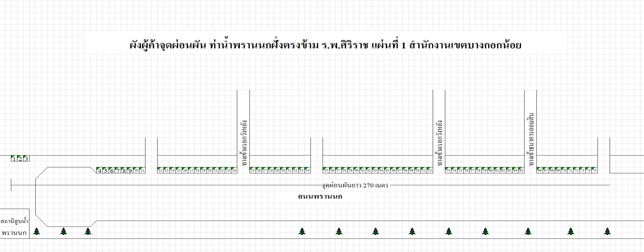
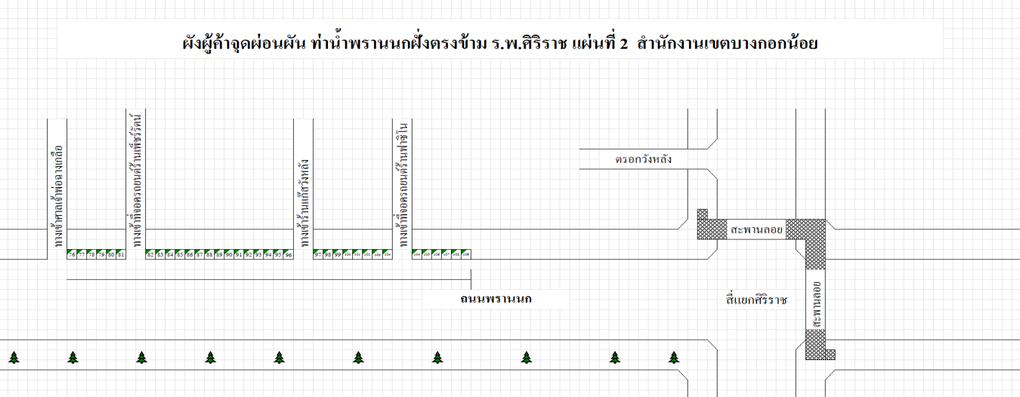
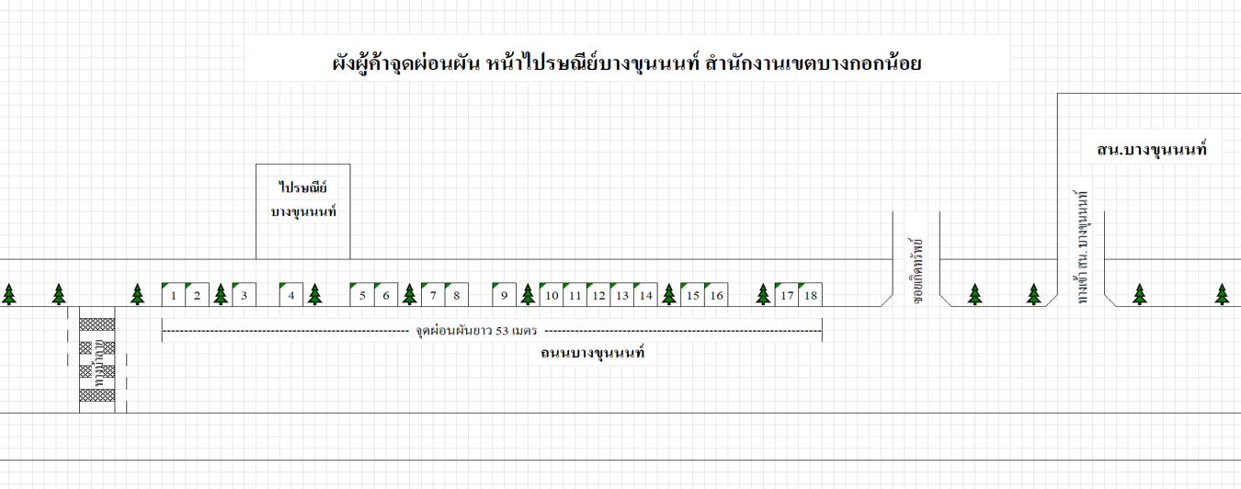
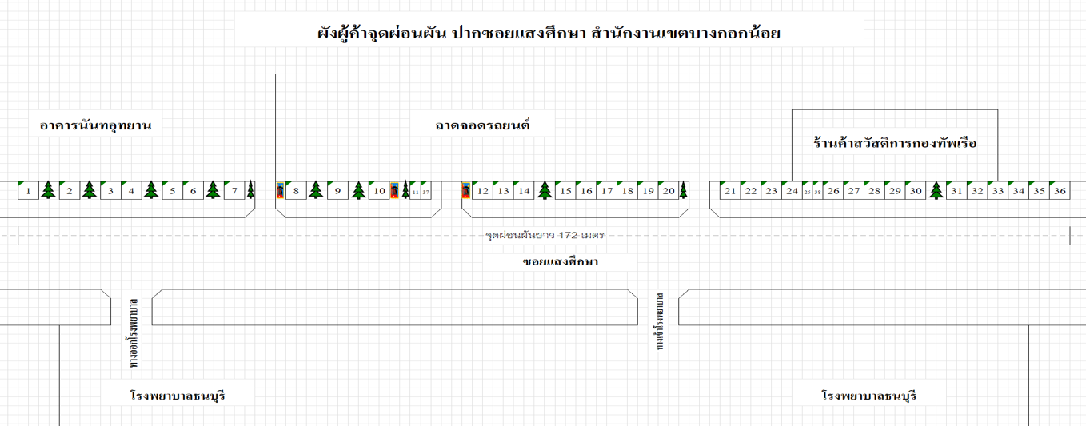
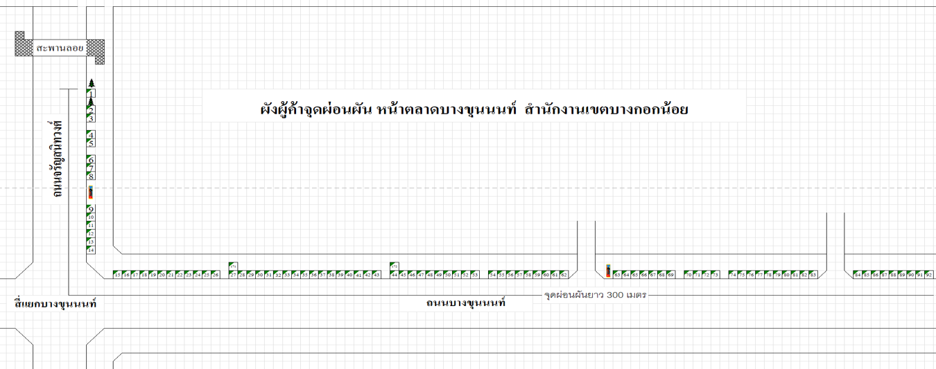
ข้อมูลผังแพงค้าในจุดผ่อนผัน ในเขตกรุงเทพมหานคร
ประจำปีงบประมาณ พ.ศ. 2569
สำนักงานเขตบางกอกน้อย เดือน …ตุลาคม…
ที่ | พื้นที่ทำการค้า | จำนวนผู้ค้า
 |  | รายเดิม | รายใหม่
1 | ตรงข้าม ร.พ.ศิริราช | 104 | -
2 | ปากตรอกวังหลัง | 25 | -
3 | ซอยแสงศึกษา | 47 | -
4 | ไปรษณีย์บางขุนนนท์ | 18 | -
5 | ตลาดบางขุนนนท์ | 68 | -

รวมทั้งสิ้น |  | 262

